配線図
WemosD1 mini

Sheet1
電池スナップ
配線図

モーター
マイコン・ブレッドボード
電源スイッチ

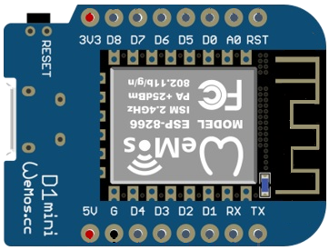

モーターコントローラー

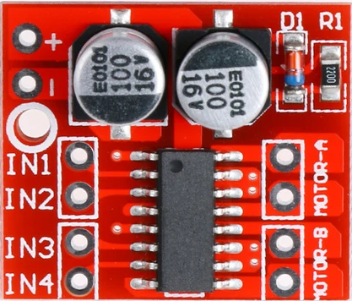

モーター

